F29
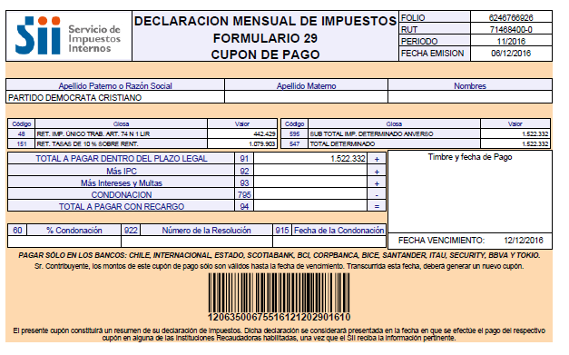
PARTIDO DEMOCRATA CRISTIANO

Impuestos según Análisis

Retenciones Honorarios y Dietas | -1,079,903
Retenciones Impto. Unico 2º Categ. | -442,429

Total F.29 | -1,522,332

Cot prev
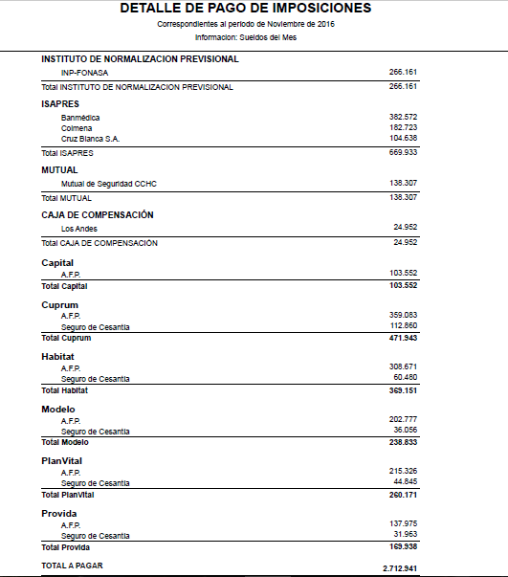
Cotizaciones previsionales según Análisis

AFP | -1,613,588
ISAPRE | -669,933
Mutual de Seguridad CCHC por pagar | -138,307
CCAF Los Andes por pagar | -24,952
INP por pagar | -266,161

Total Cot Prev | -2,712,941

LR
